关系图
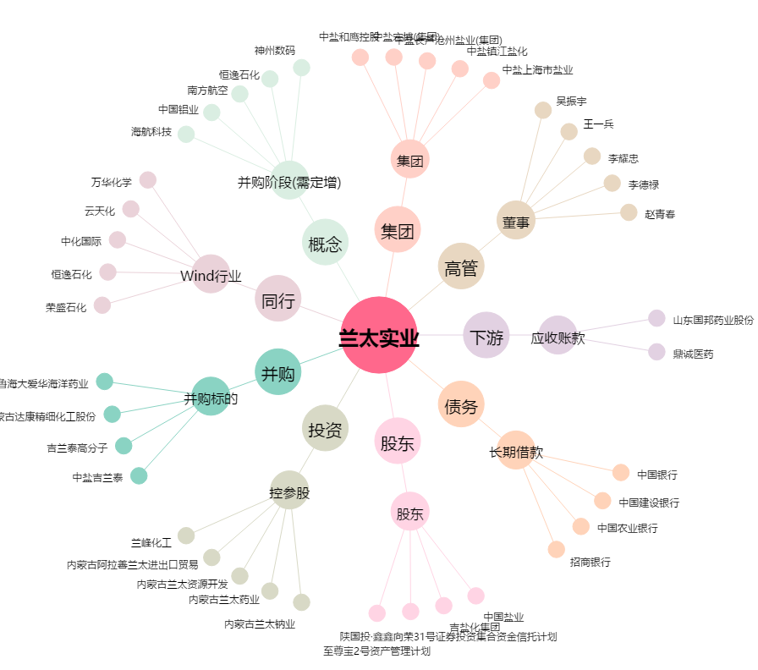
兰太实业[600328.SH] - 关系概览图

